Evidencia componentes prod
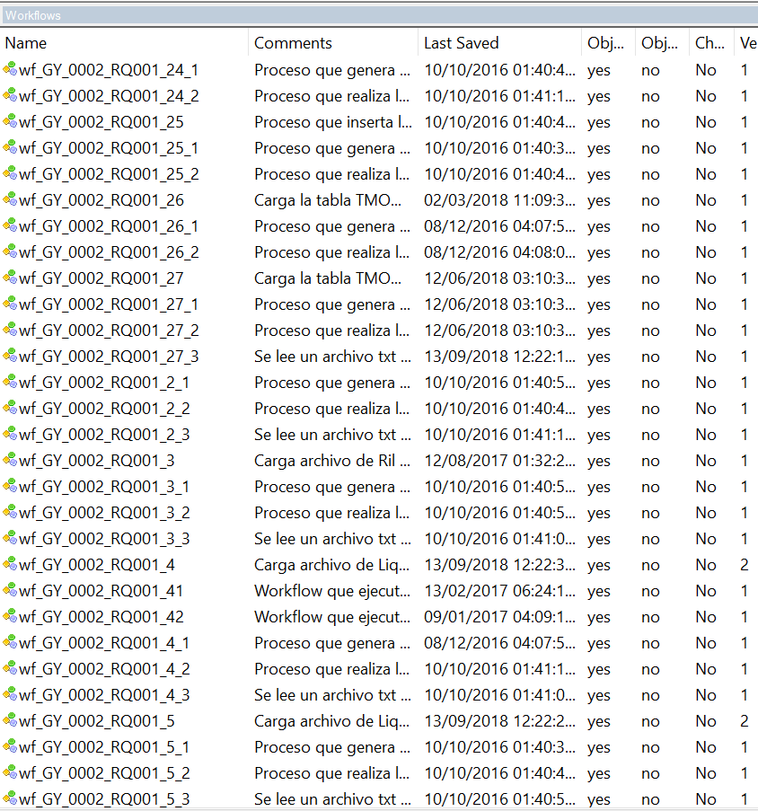
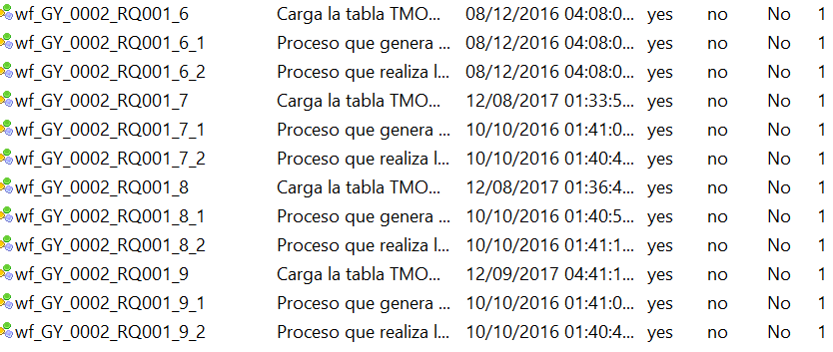
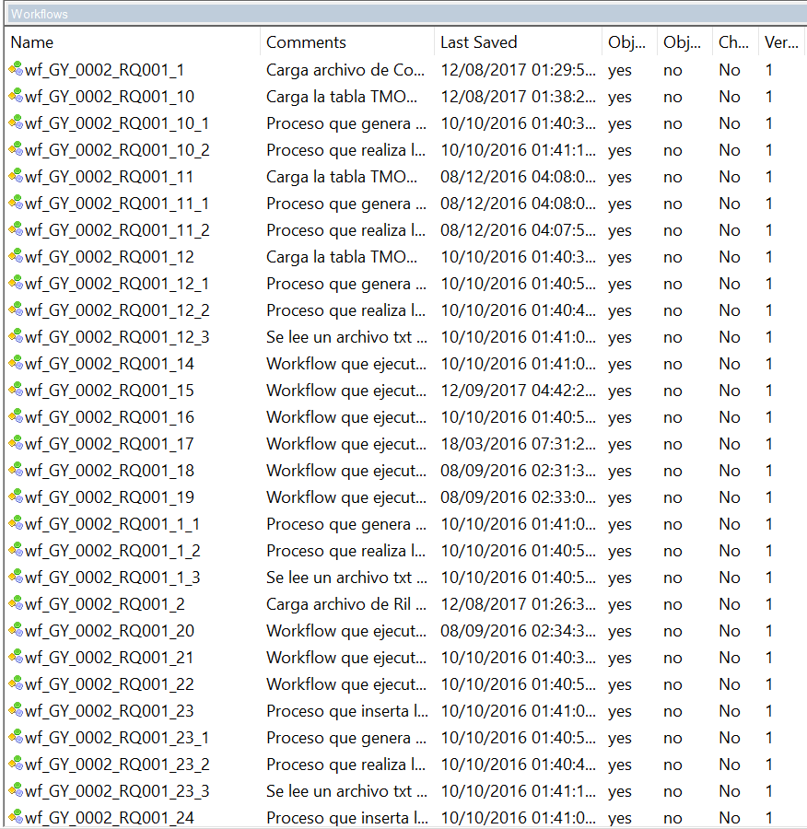
Adjuntar pantallas de S.O. o Herramienta con la lista de los componentes a delegar como están actualmente en producción

shells

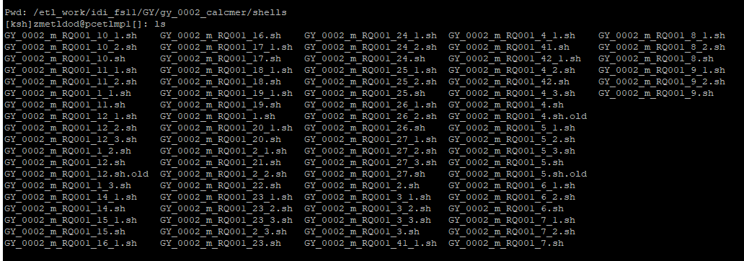

Parametros

Diagrama Ctrl M
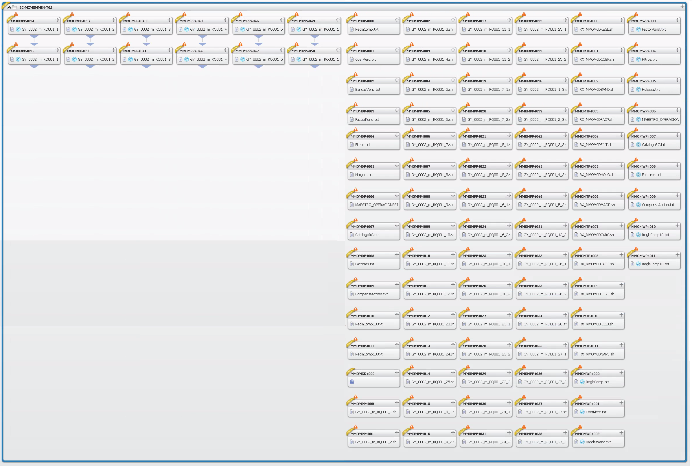
DIAGRAMA FUNCIONAL Y/O CONTROL M

Malla Diaria

Malla Mensual

